Nordic Walking Kobiety
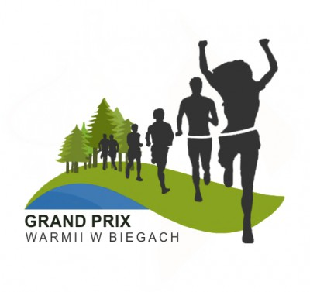
Klasyfikacja Generalna V Grand Prix Warmii w Biegach 2018
Dyscyplina: Nordic Walking
Kategoria: Kobiety Open
Organizator: Nadleśnictwo Wichrowo, Nadleśnictwo Kudypy, Stowarzyszenie Pozytywni Dobre Miasto, OSiR w Lidzbarku Warmińskim, OSiR w Dobrym Mieście, Stowarzyszenie Przyrodnicze „Zielona Warmia” |  |  |  |  |  | 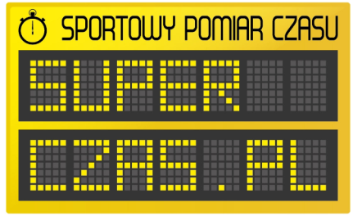

 |  |  |  | Punkty zdobyte w marszach
Nazwisko i Imię | Miejscowość | Drużyna | Rok ur. | VII Biegiem po Wichrowskich Lasach 26.05.2018 | Wolność jest w naturze Kudypy 2018 16.06.2017 | Człowiek z Żelaza III - Siła z Natury 23.09.2018 | Suma punktów | Msc
Szarszumowicz Anna | Pasłęk |  | 1981 | 9 | 8 | 28 | 45 | 1
Bem Małgorzata | Olsztyn | Pozytywni Dobre Miasto | 1973 | 8 | 7 | 29 | 44 | 2
Bertel Alicja | Olsztyn | Grupa Nordic Walking-Dobre Miasto | 1980 | 10 | 0 | 27 | 37 | 3
Bogdańska Bożena | Olsztyn |  | 1981 | 0 | 5 | 20 | 25 | 4
Pawlikowska Zdzisława M. | Olsztyn | MORSY DYWITY | 1965 | 0 | 4 | 18 | 22 | 5
Gałęziewska Maria | Olsztyn | Pozytywni Dobre Miasto | 1970 | 3 | 2 | 11 | 16 | 6
Wierzbicka Marzanna | Dobre Miasto |  | 1972 | 2 | 2 | 0 | 4 | 7
Uhryn Julia | Jonkowo |  | 2002 | 1 | 1 | 0 | 2 | 8

